工作表2
2019-03-31 | 31.48 | -8.90% | 31.48万 | -- | --
2018-12-31 | 34.55 | -3.59% | 34.55万 | -- | --
2018-09-30 | 35.84 | -4.58% | 35.84万 | -- | -- | 股东人数的变化规律？？？
2018-06-30 | 37.56 | -10.83% | 37.56万 | -- | -- | 一个季度统计一次股东人数。
2018-03-31 | 42.12 | 10.56% | 42.12万 | -- | --
2017-12-31 | 38.1 | -10.04% | 38.10万 | -- | --
2017-09-30 | 42.35 | 4.92% | 42.35万 | -- | --
2017-06-30 | 40.37 | -1.20% | 40.37万 | -- | --
2017-03-31 | 40.86 | -4.72% | 40.86万 | -- | --
2016-12-31 | 42.88 | -5.04% | 42.88万 | -- | --
2016-09-30 | 45.16 | -6.83% | 45.16万 | -- | --
2016-06-30 | 48.47 | -2.28% | 48.47万 | -- | --
2016-03-31 | 49.6 | -2.74% | 49.60万 | -- | --
2015-12-31 | 51 | -10.46% | 51.00万 | -- | --
2015-09-30 | 56.95 | -7.40% | 56.95万 | -- | --
2015-06-30 | 61.5 | 1.77% | 61.50万 | -- | --
2015-04-14 | 60.43 | 3.23% | 60.43万 | -- | --
2015-03-31 | 58.55 | 17.41% | 58.55万 | -- | --
2014-12-31 | 49.86 | 3.12% | 49.86万 | -- | --
2014-09-30 | 48.36 | -1.94% | 48.36万 | -- | --
2014-06-30 | 49.31 | -1.15% | 49.31万 | -- | --
2014-04-23 | 49.89 | -0.69% | 49.89万 | -- | --
2014-03-31 | 50.24 | -1.26% | 50.24万 | -- | --
2013-12-31 | 50.88 | -0.91% | 50.88万 | -- | --
2013-09-30 | 51.34 | -0.21% | 51.34万 | -- | --
2013-06-30 | 51.45 | 0.70% | 51.45万 | -- | --
2013-04-22 | 51.09 | 0.50% | 51.09万 | -- | --
2013-03-31 | 50.84 | 1.34% | 50.84万 | -- | --
2012-12-31 | 50.17 | -4.57% | 50.17万 | -- | --
2012-09-30 | 52.57 | 8.32% | 52.57万 | -- | --
2012-06-30 | 48.53 | -10.01% | 48.53万 | -- | --
2012-03-31 | 53.93 | 0.05% | 53.93万 | -- | --
2012-02-29 | 53.9 | -2.92% | 53.90万 | -- | --
2011-12-31 | 55.52 | 0.21% | 55.52万 | -- | --
2011-09-30 | 55.41 | 2.57% | 55.41万 | -- | --
2011-06-30 | 54.02 | 45.49% | 54.02万 | -- | --
2011-03-31 | 37.13 | -29.94% | 37.13万 | -- | --
2010-12-31 | 52.99 | 358.85% | 52.99万 | -- | --
2010-09-30 | 11.55 | 4.72% | 11.55万 | -- | --
2010-06-30 | 11.03 | 61.81% | 11.03万 | -- | --
2010-03-31 | 68157 | 20.09% | 68157 | -- | --
2009-12-31 | 56757 | 3.79% | 56757 | -- | --
2009-09-30 | 54682 | -20.84% | 54682 | -- | --
2009-06-30 | 69079 | -33.39% | 69079 | -- | --
2009-03-31 | 10.37 | -17.12% | 10.37万 | -- | --
2008-12-31 | 12.51 | 64.20% | 12.51万 | -- | --
2008-09-30 | 76208 | -17.31% | 76208 | -- | --
2008-06-30 | 92162 | 20.93% | 92162 | -- | --
2008-03-31 | 76208 | -6.86% | 76208 | -- | --
2007-12-31 | 81823 | -32.36% | 81823 | -- | --
2007-09-30 | 12.1 | 53.74% | 12.10万 | -- | --
2007-06-30 | 78679 | 340.80% | 78679 | -- | --
2007-03-31 | 17849 | 129.95% | 17849 | -- | --
2006-12-31 | 7762 | -17.98% | 7762 | -- | --
2006-09-30 | 9464 | -28.87% | 9464 | -- | --
2006-06-30 | 13305 | -38.60% | 13305 | -- | --
2006-03-31 | 21671 | -11.12% | 21671 | -- | --
2005-12-31 | 24382 | -17.30% | 24382 | -- | --
2005-09-30 | 29482 | 18.40% | 29482 | -- | --
2005-06-30 | 24901 | 70.64% | 24901 | -- | --
2005-03-31 | 14593 | 3.67% | 14593 | -- | --
2004-12-31 | 14077 | 23.36% | 14077 | -- | --
2004-09-30 | 11411 | 43.70% | 11411 | -- | --
2004-06-30 | 7941 | -19.22% | 7941 | -- | --
2004-03-31 | 9830 | -16.51% | 9830 | -- | --
2003-12-31 | 11774 | 4.42% | 11774 | -- | --

工作表3
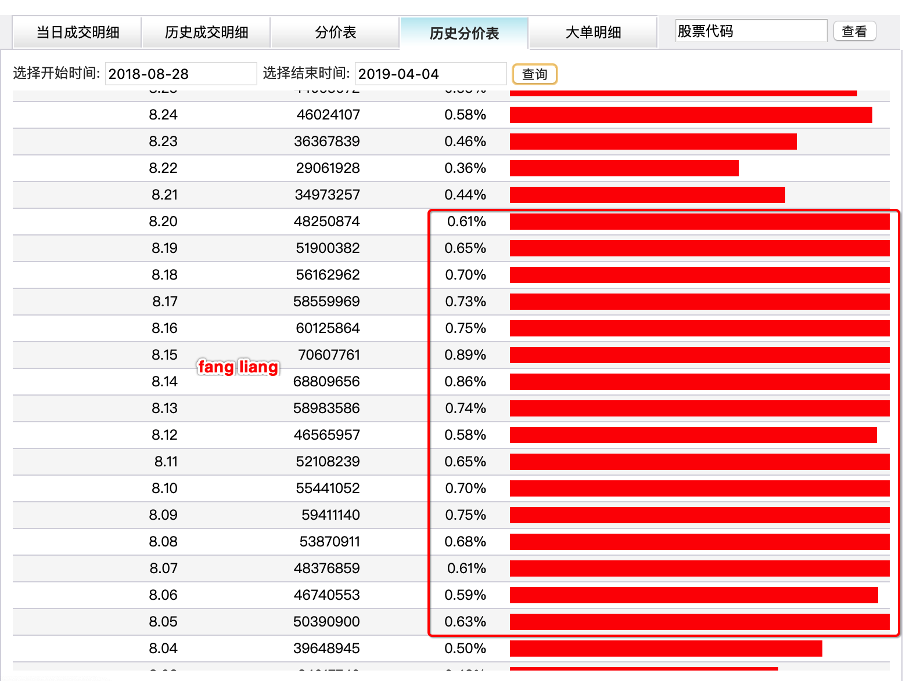
http://vip.stock.finance.sina.com.cn/quotes_service/view/cn_price_history.php?symbol=sh600031

 | 分时图

 |  | 时间段不宜过长。 | 8.05-8.2 重仓区 也就是鸡蛋模型中的b13-A1

